Додаток 2
Додаток №2 до Запиту №3199/3200/3201АК
 | Форма цінової пропозиції

(Назва Учасника), надає свою пропозицію щодо участі в тендері на закупівлю меблів для класів безпеки.
Відомості про підприємство |  |  | Повне найменування учасника – суб’єкта господарювання
 |  |  | Ідентифікаційний код за ЄДРПОУ або реєстраційний номер облікової картки платника податків
 |  |  | Реквізити (адреса - юридична та фактична, телефон, факс, телефон для контактів, e-mail, розрахунковий рахунок)
Відомості про особу (осіб), які уповноважені представляти інтереси Учасника |  |  | (Прізвище, ім’я, по батькові, посада, контактний телефон)
Надаючи свою пропозицію , Учасник погоджується з наступними вимогами: 1. Вартість пропозиції Учасника включає: виготовлення, доставку, завантаження-розвантаження, підйом на поверх, збірку (монтаж) та встановлення товару, а також прибирання сміття та його утилізацію. 2. Всі описи наведені у даній ціновій пропозиції є прикладами функціональних та якісних характеристик меблів. 3. Товари, що поставляються, повинні відповідати вимогам якості. 4. Ремонт Продукції у гарантійний період (у разі виходу з ладу) здійснюється Постачальником за його рахунок. 5. Гарантія на всі вироби не менше 12 місяців з моменту введення у експлуатацію. Учаснику необхідно вказати: модель, торгову марку, виробника та детально зазначати технічні характеристики продукції у відповідності до параметрів та вимог технічного опису даної таблиці та надати фото (візуалізацію) товара. Всі документи мають відповідати реальним заявленим технічним характеристикам товара. У разі виявлення неякісного товара, або такого, що не відповідає умовам договору, учасник-переможець зобов’язаний замінити неякісний товар протягом 5 робочих днів з моменту виявлення неякісного товару на якісний без додаткової оплати з боку замовника.

№ з/п | Запит** |  | Пропозиція |  | Кількість | Одиниця виміру | Ціна, за одиницю, (з урахуванням всіх податків і зборів) * | Вартість, грн., (з урахуванням всіх податків і зборів) *

 | Найменування та візуалізація | Опис технічних характеристик | Вказати виробника /торгову марку, модель, параметри та характеристики відповідно до опису у Запиті. Зазначити країну -виробника. | Фото товару (візуалізація) ОБОВ'ЯЗКОВО
Лот 1 Меблі для класів безпеки
1 | 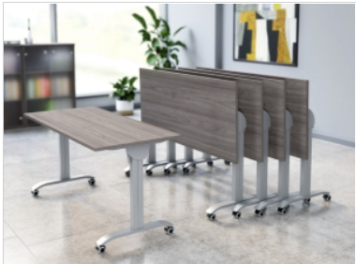 Стіл трансформер - Аналог | Тип: стіл-трансформер - Аналог Призначення: для навчальних класів Тип конструкції: складний / мобільний Механізм стільниції: поворотний складний механізм Габаритні розміри:ш*д 1300 × 500 мм, допускається відхилення +/-5% Висота виробу в діапазоні: 640-760 мм, допускається відхилення +/-5% Матеріал стільниці: ламіноване ДСП Товщина стільниці: 16 мм, допускається відхилення +/-5% Матеріал кромки: ПВХ або еквівалент, що забезпечує аналогічні показники міцності, вологостійкості та зносостійкості Товщина кромки: 1 мм, допускається відхилення +/-5% Колір стільниці: натуральне дерево, декор повинен імітувати текстуру натурального дуба (Дуб Сонома). Каркас: металевий Матеріал каркасу: метал, труба діаметром від 20мм Покриття каркасу: порошкове фарбування, сірого кольору Наявність роликів/коліс: обов’язково Колеса: поворотні, з фіксатором Комплектація: стіл, фурнітура, інструкція Стан товару: новий Монтаж/збірка: входить у вартість товару Гарантія: не менше 12 місяців |  |  | 126 | шт |  | 0.00 ₴
2 | 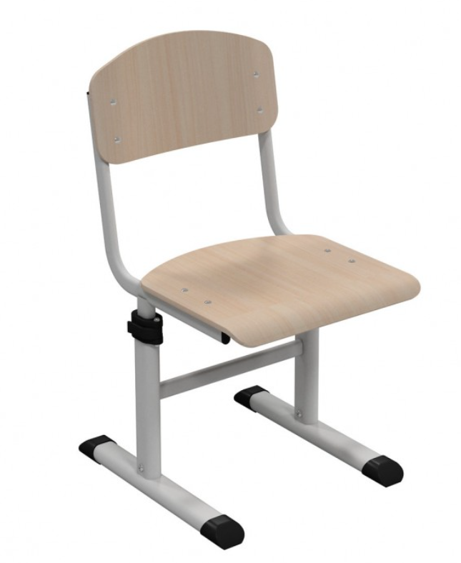 Стілець шкільний | Тип: Стілець шкільний / навчальний Тип конструкції: стаціонарний, регульований по висоті Призначення: для навчальних заходів, освітнього процесу Габаритні характеристики: висота сидіння: регульована від 380 до 460 мм за допомогою фіксаторів Матеріал каркасу: метал (сталь) Тип каркасу: трубчастий або профільний Покриття каркасу: порошкове фарбування, стійке до подряпин, сірого кольору Матеріал сидіння та спинки: гнутоклеєна фанера (бук/береза або еквівалент) Колір:натуральне дерево, декор повинен імітувати текстуру натурального дуба (Дуб Сонома). Покриття сидіння та спинки: лаковане або інше зносостійке покриття Конструкція: наявність спинки обов’язково кут нахилу спинки: близько 100–105° (оптимально 102°), допускається відхилення +/-5% ергономіка: забезпечення правильної постави користувача Регулювання висоти виробу: тип: механічне надійна фіксація положення: обов’язково Максимальне навантаження: 100 кг, допускається відхилення +/-5% Стійкість: конструкція повинна виключати хитання та деформації Безпека: відсутність гострих кутів, наявність захисних пластикових заглушок Комплектація: стілець, комплект кріплень (за потреби) Гарантія: не менше 12 місяців Стан товару: новий Монтаж (збірка): входить у вартість товару |  |  | 252 | шт |  | 0.00 ₴
3 | 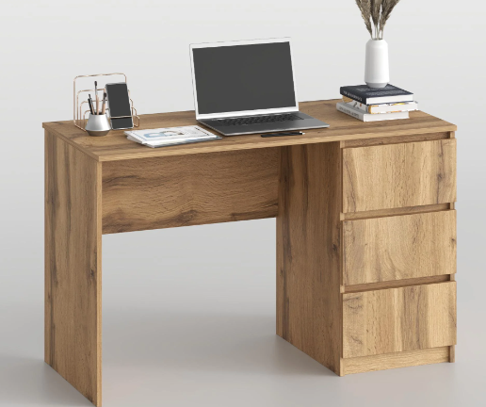 Стіл письмовий з шухлядами | Тип: стіл письмовий з інтегрованим блоком висувних шухляд Призначення: для навчальних, офісних та адміністративних приміщень Тип столу: прямий Тип розміщення: універсальний (блок шухляд може бути розміщений праворуч або ліворуч) Функціональність: нерозсувний Габаритні розміри: ширина 1200 мм; глибина 550 мм; висота 754 мм, допускається відхилення +/-5% Матеріал стільниці: ламінована ДСП Товщина стільниці: 16 мм, допускається відхилення +/-5% Матеріал корпусу/каркасу: ЛДСП Колір стільниці та корпусу: натуральне дерево, декор повинен імітувати текстуру натурального дуба (Дуб Сонома). Оснащення: інтегрований блок висувних шухляд - обов’язково Кількість висувних шухляд: не менше 3 Блок шухляд: має бути конструктивно інтегрований у стіл та виконувати функцію опорного елемента виробу Тип напрямних шухляд: роликові або еквівалент Фасади шухляд: з ЛДСП або матеріал товщиною 16 мм, допускається відхилення +/-5% Ручки шухляд: інтегровані або накладні, заводського виготовлення Опорні елементи: 2, один з яких - інтегрований блок шухляд Комплектація: стіл письмовий, інтегрований блок шухляд, фурнітура, набір для складання та встановлення, інструкція Монтаж (збірка): входить у вартість товару Гарантія: не менше 12 місяців |  |  | 7 | шт |  | 0.00 ₴
4 | 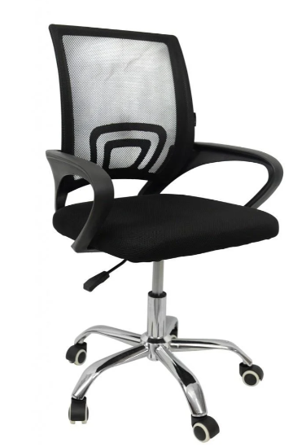 Крісло офісне / конференційне | Тип: крісло офісне / конференційне Призначення: для кабінету, навчальних та офісних приміщень Конструкція: ергономічна спинка, основа – хрестовина з роликами, наявність коліс: обов’язково, наявність підлокітників: обов’язково тип підлокітників: стаціонарні Габаритні характеристики: висота сидіння: регульована, не менше 400 - 480 мм ширина сидіння: не менше 470 мм глибина сидіння: не менше 470 мм висота спинки: не менше 420 мм загальна висота: не менше 810–890 мм Матеріал каркаса: метал Колір каркаса: чорний або еквівалент Матеріал оббивки: сітка або еквівалент Колір оббивки: чорний або еквівалент Матеріал підлокітників: пластик або еквівалент Матеріал коліс: поліуретан або еквівалент Регулювання: регулювання висоти сидіння - обов’язково Максимальне навантаження: не менше 120 кг Стійкість: конструкція повинна виключати хитання та деформації Комплектація: крісло, фурнітура, інструкція Гарантія: не менше 12 місяців |  |  | 7 | шт |  | 0.00 ₴
5 | 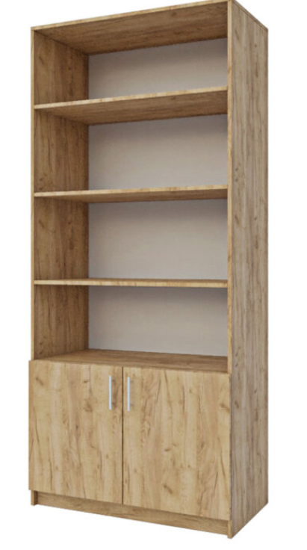 Стелаж комбінований | Тип: стелаж комбінований Призначення: для навчальних, офісних та адміністративних приміщень Конструкція: підлогова, прямокутна Габаритні розміри: ширина: 800 мм, допускається відхилення +/-5% глибина: 350 мм, допускається відхилення +/-5% висота: 1800 мм, допускається відхилення +/-5% Матеріал корпусу та фасадів: ламінована ДСП Товщина матеріалу: 16 мм, допускається відхилення +/-5% Кромка: ПВХ або ABS товщиною 0,5 мм, допускається відхилення +/-5% Колір: натуральне дерево, декор повинен імітувати текстуру натурального дуба (Дуб Сонома). Оснащення: наявність відкритих полиць: обов’язково кількість відкритих полиць: не менше 4 наявність нижньої закритої секції: обов’язково кількість дверцят: не менше 2 наявність внутрішньої полиці у закритій секції: обов’язково Тип фурнітури: заводського виготовлення Ручки: металеві або пластикові Опори: регульовані ніжки або опори, що забезпечують стійкість виробу Комплектація: стелаж, фурнітура, інструкція Монтаж (збірка): входить у вартість товару Гарантія: не менше 12 місяців |  |  | 7 | шт |  | 0.00 ₴
6 | 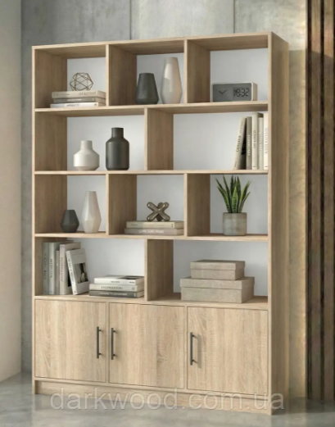 Шафа-стелаж на 3 дверки з відкритими полицями | Тип: шафа-стелаж на 3 дверки з відкритими полицями Призначення: для навчальних, офісних та адміністративних приміщень Конструкція: підлогова, прямокутна Габаритні розміри: ширина 1200 мм; глибина 350 мм; висота 1800 мм, допускається відхилення у розмірах +/-5% Матеріал корпусу та фасадів: ламінована ДСП Товщина матеріалу: 16 мм, допускається відхилення у розмірах +/-5% Кромка: ПВХ або ABS товщиною не менше 0,5 мм Колір: натуральне дерево, декор повинен імітувати текстуру натурального дуба (Дуб Сонома). Наявність відкритих полиць: обов’язково Кількість відкритих ніш: не менше 12 Наявність нижніх закритих секцій: обов’язково Кількість дверцят: не менше 4 Наявність внутрішніх полиць у закритих секціях: обов’язково Тип фурнітури: заводського виготовлення Ручки: металеві або пластикові Опори: регульовані ніжки або опори, що забезпечують стійкість виробу Комплектація: стелаж, фурнітура, інструкція Умови поставки: доставка до місця експлуатації входить у вартість товару Монтаж (збірка): входить у вартість товару Гарантія: не менше 12 місяців |  |  | 7 | шт |  | 0.00 ₴
7 | 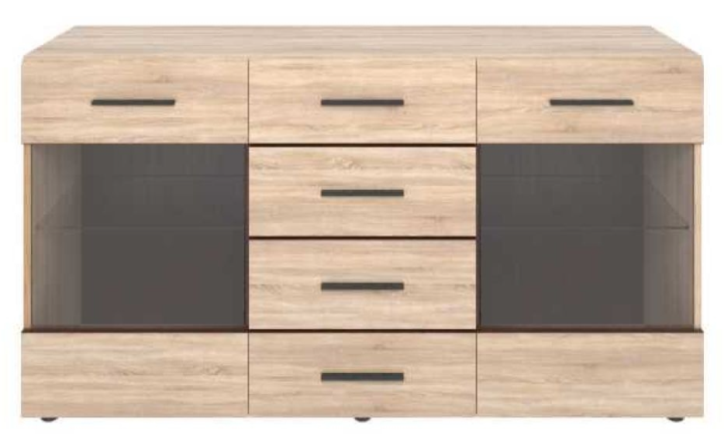 Комод з скляними дверками - Аналог | Тип: комод з скляними дверками - Аналог Призначення: для навчальних, офісних та адміністративних приміщень Конструкція: прямий, підлоговий Габаритні розміри: ширина: 1400 мм, допускається відхилення у розмірах +/-5% глибина: 400 мм, допускається відхилення у розмірах +/-5% висота: 850 мм, допускається відхилення у розмірах +/-5% Матеріал корпусу та фасадів: ламінована ДСП Товщина матеріалу: 16 мм, допускається відхилення у розмірах +/-5% Кромка: ПВХ або ABS Товщина кромки: 0,5 мм, допускається відхилення у розмірах +/-5% Колір корпусу та фасадів: натуральне дерево, декор повинен імітувати текстуру натурального дуба (Дуб Сонома). Оснащення: наявність висувних шухляд: обов’язково кількість висувних шухляд: не менше 5 наявність бокових секцій зі скляними дверцятами: обов’язково кількість скляних дверцят: не менше 2 скло дверцят: прозоре або матове наявність внутрішніх полиць у бокових секціях: не менше 1 полиці Тип напрямних шухляд: роликові або телескопічні (еквівалент) Ручки: металеві або пластикові, заводського виготовлення Петлі/фурнітура дверцят: заводського виготовлення, придатні для меблевих скляних фасадів Опори: регульовані ніжки або опори, що забезпечують стійкість виробу Монтаж (збірка): входить у вартість товару Гарантія: не менше 12 місяців |  |  | 7 | шт |  | 0.00 ₴
Всього вартість пропозиції, грн* |  |  |  |  |  |  | 0.00
Лот 2 М’які меблі для класів безпеки
1 | 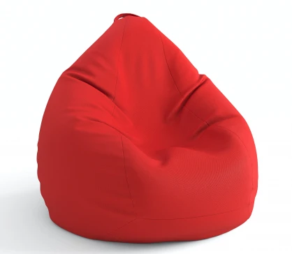 Крісло мішок | Анатомічний крій Антибактеріальне просочення Матеріал: OXFORD FLEX Плоскі шви. Висота:не менше 95см Ширина: не менше 130см Глибина: не менше 95см Наповнювач: пінополіуританова крихта Колір виробу: червоний/ помаранчевий/ жовтий Гарантія: не менше 12 місяців |  |  | 55 | шт |  | 0.00 ₴
2 | 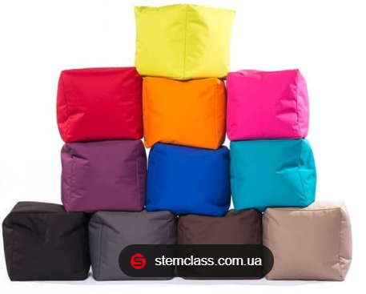 М’які пуфи квадратні з різнокольоровою оббивкою | Тип: м’які пуфи квадратні з різнокольоровою оббивкою Призначення: для облаштування навчального простору та проведення занять. Технічні характеристики: форма: квадратна; розмір: 40×40×40 см, допускається відхилення у розмірах +/-5% матеріал: оксфорд наповнювач: пінополіуретан або еквівалент; легкий та мобільний; витримує навантаження дітей та дорослих. Гарантія: не менше 12 місяців |  |  | 65 | шт |  | 0.00 ₴
Всього вартість пропозиції, грн* |  |  |  |  |  |  | 0.00
Примітка: вартість одиниці продукції та загальну вартість пропозиції потрібно заповнювати у гривнях, зазначаючи цифрове значення, яке має не більше двох знаків після коми.
* Товариство Червоного Хреста України є громадською неприбутковою організацією і просить надати максимальні знижки на товар, вказаний у ціновій пропозиції.
** Закупівля відбувається окремими лотами
Гарантія:___________міс. (прописати)
Умови оплати: _______________________ (прописати у % післяплата / передплата) Термін поставки (прописати): _____________ (календарних днів з моменту укладення договору та оформлення замовлення)
Ми погоджуємось, що всі витрати, пов’язані з виготовленням, пакуванням, доставкою товару, завантажувально-розвантажувальними роботами та монтажем на об'єкті, здійснюються за рахунок Постачальника за наданою адресою (Додаток 3) (точна адреса буде надана переможцю закупівлі під час підписання Договору). Ми підтверджуємо, що при подачі пропозиції маємо всі запропоновані товари та матеріали на складі, відвантаження та встановлення меблів можливе протягом узгодженого терміну поставки товарів.
Ми погоджуємося та ознайомлені з умовами типового Договору ТЧХУ (Додаток №4 до Запиту).
Ми погоджуємося з умовами, що Замовник має право розділити дану закупівлю між декількома постачальниками за умови наявності більш вигідних умов на різні позиції.
Ми погоджуємося з умовами, що Ви можете відхилити нашу чи всі надані пропозиції, та розуміємо, що Ви не обмежені у прийнятті будь-якої іншої пропозиції з більш вигідними для Вас умовами.
Ми погоджуємось зафіксувати цінову пропозицію протягом 90 календарних днів з моменту подачі.
Подаючи свою пропозицію ми підтверджуємо повну комплектацію та відповідність умовам зазначеним в Запиті.
Учасники повинні надсилати цінові пропозиції з підписом і печаткою (за наявності).
Пропозицію необхідно надати з підписом та печаткою у форматі .pdf та окремо у форматі Exсel

Керівник організації/ФОП:____________________________ ( ____________________)
Дата МП підпис ПІБ

